상품제안서
스마텍 초경량 블루투스 이어셋 STBT- E800 | 상품코드: F30332

 |  |  |  |  |  |  | 02-412-0044 | www.easy1.co.kr
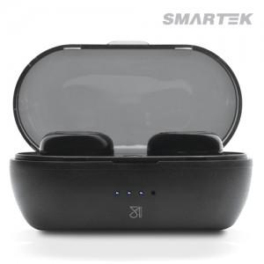

【상세/제작정보】 | <p>100개미만 인쇄비 6만원 부과세별도</p>

【인쇄/포장옵션】 | 실크, 레이저, 풀칼라, 기타 / 포장지포장

【공급단가】 | 수량 | 50~ | 100~ | 500~ | 1,000~ | 2,000~
*VAT별도 | 단가 | 9,650원 | 9,420원 | 9,020원 | 8,870원 | 8,790원

【상품 URL】 | http://www.easy1.co.kr/src/goods_detail.php?gdno=30332

